Plan de Pruebas
 | Plan de Pruebas - Sistema Funerario AlmaSoft

 | Informacion General
 | Cliente | Capilla Celestial
 | Tipo de Proyecto | Desarrollo de interfaz administrativa para gestión funeraria
 | Responsable del Cliente | Danny Camacho
 | Lider de Pruebas | Equipo QA AlmaSoft
 | Responsable Desarrollo | Grupo de AlmaSoft
 | Responsable QA | Grupo de AlmaSoft
 | Nombre de la Aplicación o proyecto | AlmaSoft Funeraria

 | Contexto del Proyecto
 | Capilla Celestial es una funeraria que requiere un sistema web administrativo desarrollado por AlmaSoft para gestionar clientes, contratos, planes funerarios, servicios exequiales, inventario de productos, pagos y seguimiento de procesos funerarios. El sistema permitirá registrar fallecidos, coordinar velaciones, traslados, cremaciones y generar reportes administrativos en tiempo real. Además, los usuarios podrán consultar información actualizada sobre servicios, estado de contratos y disponibilidad de productos funerarios.

 | Analisis de Riesgos
 | 1. Identificar |  |  | 2. Evaluar |  |  | 3. Plan accion
 | Riesgos de Proyecto
 | Riesgo |  | Causa | Impacto | Probabilidad | Nivel de Riesgo | Plan de Accion o Mitigación
 | Retrasos en la validación de contratos funerarios |  | Falta de comunicación con el cliente | 3 | 3 | 9 | Notificar a los desarrolladores la inestabilidad del ambiente de prueba.
 | Caída del sistema durante registro de servicios |  | Problemas en el servidor | 3 | 3 | 9 | Tener a disponibilidad un canal alterno de las redes.
 | Errores en la programación de velaciones |  | Falta de sincronización de datos | 3 | 2 | 6 | Mejora de la comunicación mediante metodos de habla y escucha.
 | Pérdida de información de clientes |  | Fallas en respaldos de base de datos | 3 | 2 | 6 | Seguimiento a las fechas de garantia y extención del contrato
 | Demoras en la atención al cliente |  | Sobrecarga de usuarios simultáneos | 3 | 3 | 9 | Usar técnicas de estimación adecuadas

 | Riesgos de Producto
 | Riesgo |  | Causa | Impacto | Probabilidad | Nivel de Riesgo | Plan de Accion o Mitigación
 | Lentitud al generar reportes funerarios |  | Bajo rendimiento del sistema | 2 | 2 | 4 | Pruebas de performance
 | Errores en el módulo de pagos |  | Problemas de integración | 3 | 2 | 6 | Pruebas de carga y estrés
 | Fallas al registrar beneficiarios |  | Validaciones incorrectas | 2 | 2 | 4 | Verificar Diseño de la pagina web

 | Restricciones
 |  | Descripcion |  | Fijo | Ajustable
 | Fechas: | Fecha de accion Noviembre 30/ 2024 Fecha Entrega: 15 julio 2026 |  |  | x

 | Alcance: | Nuestro alcance la administración y automatización de los procesos principales de una funeraria, permitiendo gestionar clientes, servicios funerarios, productos |  | x

 | Recursos | Lider de desarrollo, Equipo de Pruebas, Product Owner; Tecnologías utilizadas,Java,HTML,CSS,JavaScript,Base de datos SQL. |  | x

 | Estrategia de Pruebas Enfocandose mas a estrategia de diseño y estrategia de ejecucion de pruebas
 | 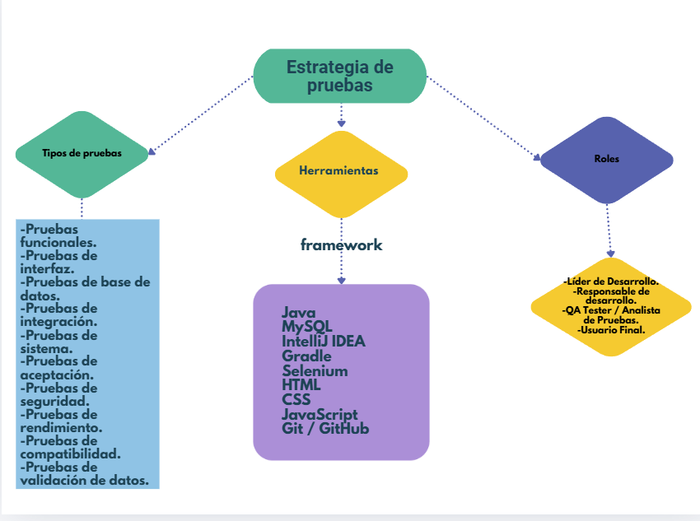

 | Alcance de Pruebas
 | Aspectos a realizar en el alcance:

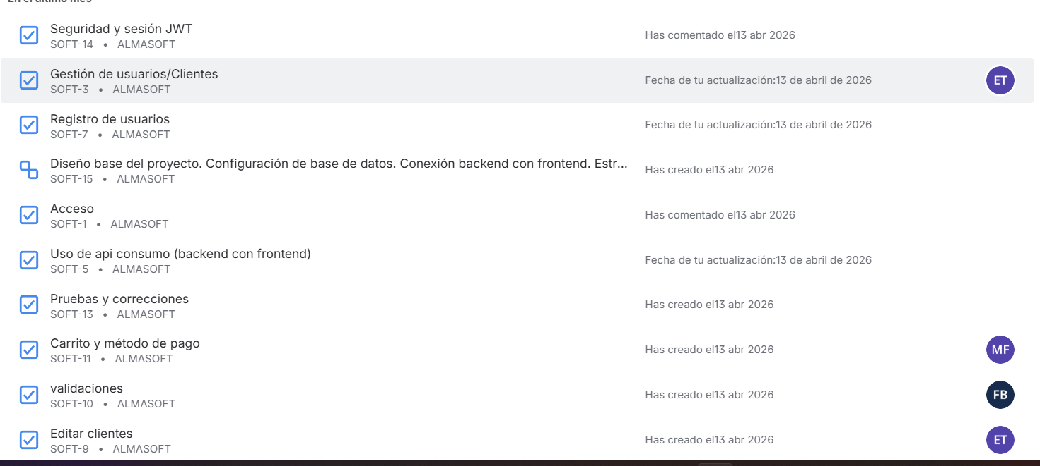 |  |  |  | 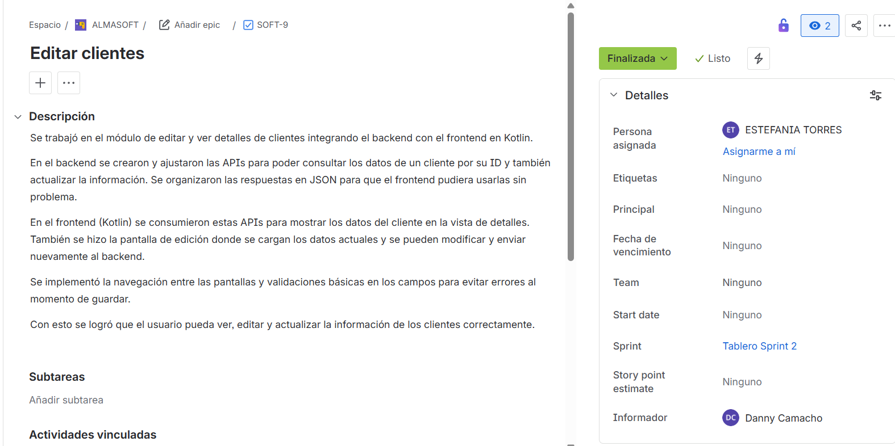
 | Fuera de alcance de pruebas:

 | Fuera de alcance de Pruebas:
 |  | Dispositivos moviles:En este momento estas pruebas no aplican debido a que estamos enfocandonos en web.

 | Criterios
 | Criterios de Entrada / Supuestos:

 | 1. La plataforma web de la funeraria debe estar desarrollada, operativa y estable antes de iniciar las pruebas. 2. Los requisitos funcionales y administrativos de la funeraria deben estar aprobados y definir el alcance del proyecto. 3. Los ambientes de prueba deben contar con acceso estable a módulos como clientes, productos funerarios, servicios y pagos. 4. La documentación del sistema funerario debe estar completa y validada antes del inicio de las pruebas. 5. Las Historias de Usuario relacionadas con registro de clientes, gestión de servicios funerarios y administración de productos deben estar definidas y aprobadas.

